Capa
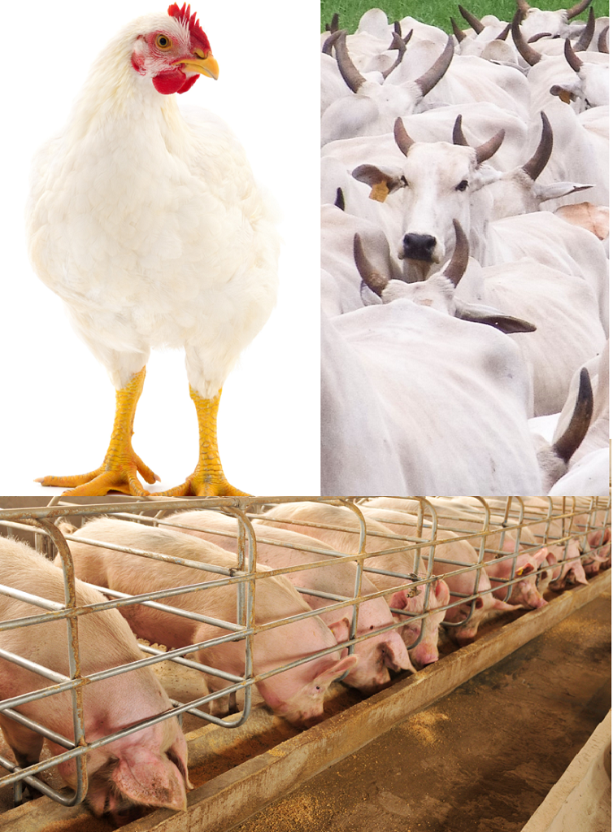
Ministério da Agricultura e Pecuária Secretaria de Política Agrícola



Sumário Executivo

Complexo Carnes

julho-2026

